F2-S
Método Secante
f(x) = -185x + 1650.015 |  |  |  |  |  |  |  | Tolerancia | 0.00000000

x | f(x)
-1 | 1835.015 |  | iter | Xi | X0 | f(Xi) | f(X0) | X (i+1) | Error f(Xa)
-0.7 | 1779.515 |  | 1 | 12.4 | 9.4 | -643.985 | -88.985 | 8.9190 | -0.00390290 | error
-0.4 | 1724.015 |  | 2 | 8.9190 | 12.4 | 0 | -643.985 | 8.9190 | 0.00000000 | raiz encontrada
-0.1 | 1668.515 |  | 3 | 8.9190 | 8.9190 | 0 | 0 | #DIV/0! | #DIV/0! | #DIV/0!
0.2 | 1613.015 |  | 4 | #DIV/0! | 8.9190 | #DIV/0! | 0 | #DIV/0! | #DIV/0! | #DIV/0!
0.5 | 1557.515 |  | 5 | #DIV/0! | #DIV/0! | #DIV/0! | #DIV/0! | #DIV/0! | #DIV/0! | #DIV/0!
0.8 | 1502.015 |  | 6 | #DIV/0! | #DIV/0! | #DIV/0! | #DIV/0! | #DIV/0! | #DIV/0! | #DIV/0!
1.1 | 1446.515 |  | 7 | #DIV/0! | #DIV/0! | #DIV/0! | #DIV/0! | #DIV/0! | #DIV/0! | #DIV/0!
1.4 | 1391.015 |  | 8 | #DIV/0! | #DIV/0! | #DIV/0! | #DIV/0! | #DIV/0! | #DIV/0! | #DIV/0!
1.7 | 1335.515
2 | 1280.015 |  |  |  |  |  |  | x=8.92
2.3 | 1224.515
2.6 | 1169.015
2.9 | 1113.515
3.2 | 1058.015
3.5 | 1002.515
3.8 | 947.015
4 | 910.015
4.3 | 854.515
4.6 | 799.015
4.9 | 743.515
5.2 | 688.015
5.5 | 632.515
5.8 | 577.015
6.1 | 521.515
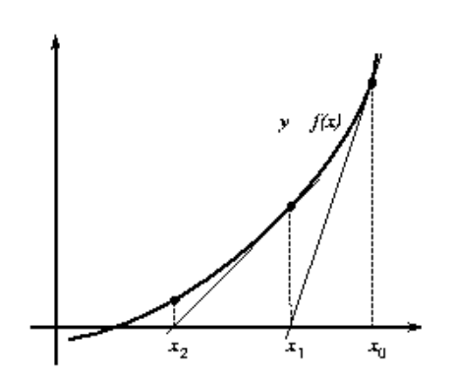
6.4 | 466.015
6.7 | 410.515
7 | 355.015
7.3 | 299.515
7.6 | 244.015
7.9 | 188.515
8.2 | 133.015
8.5 | 77.515
8.8 | 22.015
9.1 | -33.485
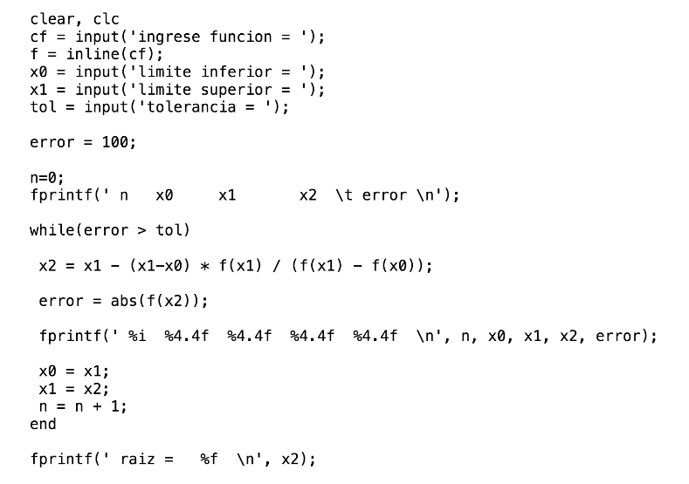
9.4 | -88.985
9.7 | -144.485
10 | -199.985 | x0
10.3 | -255.485
10.6 | -310.985 | xi
10.9 | -366.485
11.2 | -421.985
11.5 | -477.485
11.8 | -532.985
12.1 | -588.485
12.4 | -643.985

F3-NR
Metodo Newthon Raphson
f(x) = -185x + 1650.015 |  |  | p_0 | 8.200000
f ' = -185

x | f(x)
1.000000 | 1465.015000 |  | n | Pn-1 | f(Pn-1) | f ' (Pn-1) | Pn | f(Pn) | E | Validación 1 | Validación 2
1.200000 | 1428.015000 |  | 1 | 8.20000000 | 133.01500000 | -185.00000000 | 8.91900000 | 0.00000000 | 0.00010000 | fracaso | éxito
1.400000 | 1391.015000 |  | 2 | 8.91900000 | 0.00000000 | -185.00000000 | 8.91900000 | 0.00000000 | 0.00010000 | éxito | éxito
1.600000 | 1354.015000 |  | 3 | 8.91900000 | 0.00000000 | -185.00000000 | 8.91900000 | 0.00000000 | 0.00010000 | éxito | éxito
1.800000 | 1317.015000 |  | 4 | 8.91900000 | 0.00000000 | -185.00000000 | 8.91900000 | 0.00000000 | 0.00010000 | éxito | éxito
2.000000 | 1280.015000 |  | 5 | 8.91900000 | 0.00000000 | -185.00000000 | 8.91900000 | 0.00000000 | 0.00010000 | éxito | éxito
2.200000 | 1243.015000 |  | 6 | 8.91900000 | 0.00000000 | -185.00000000 | 8.91900000 | 0.00000000 | 0.00010000 | éxito | éxito
2.400000 | 1206.015000
2.600000 | 1169.015000 |  |  |  |  |  | x=8.92
2.800000 | 1132.015000
3.000000 | 1095.015000
3.200000 | 1058.015000
3.400000 | 1021.015000
3.600000 | 984.015000
3.800000 | 947.015000
4.000000 | 910.015000
4.200000 | 873.015000
4.400000 | 836.015000
4.600000 | 799.015000
4.800000 | 762.015000
5.000000 | 725.015000
5.200000 | 688.015000
5.400000 | 651.015000
5.600000 | 614.015000
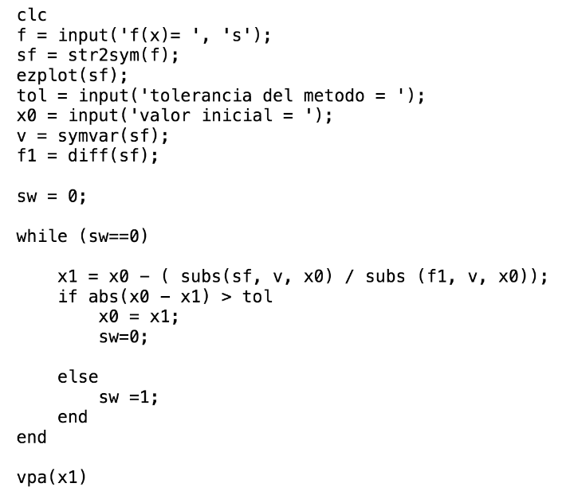
5.800000 | 577.015000
6.000000 | 540.015000
6.200000 | 503.015000
6.400000 | 466.015000
6.600000 | 429.015000
6.800000 | 392.015000
7.000000 | 355.015000
7.200000 | 318.015000
7.400000 | 281.015000
7.600000 | 244.015000
7.800000 | 207.015000
8.000000 | 170.015000
8.200000 | 133.015000 | p_0
8.400000 | 96.015000
8.600000 | 59.015000
8.800000 | 22.015000
9.000000 | -14.985000
9.200000 | -51.985000
9.400000 | -88.985000
9.600000 | -125.985000
9.800000 | -162.985000

